상품제안서
영국R. 로즈쿼츠 IH 법랑주전자 2.3L | 상품코드: S47711

 |  |  |  |  |  |  | 02-713-8555 | www.synergygift.co.kr
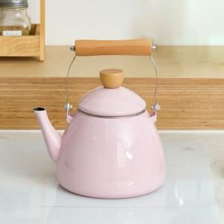

【상세/제작정보】

【인쇄/포장옵션】 | 스티커 / 포장지포장

【공급단가】 | 수량 | 20~ | 50~ | 100~ | 300~ | 500~
*VAT별도 | 단가 | 18,790원 | 18,200원 | 17,310원 | 16,870원 | 16,570원

【상품 URL】 | https://www.synergygift.co.kr:443/src/goods_detail.php?gdno=47711

